Deskripsi
Dataset Lansia
Atribut | id | Mobilitas | Penyakit lain | Hipertensi | Diabetes | Reumatik | Penyakit jantung | Asma | Stroke | Mengurus rumah | Membantu pergerakan dan aktivitas fisik | Membantu konsumsi obat dan makanan | Mengecek kesehatan rutin secara mandiri | Mendampingi dan menjaga | Memasangkan alat medis khusus | Memeriksakan rutin ke dokter | Indonesia | Inggris | Jawa | Sunda | Melayu | Kota
Deskripsi | Nomor urut data | Kemampuan lansia bergerak | Kondisi penyakit lain lansia | Kondisi hipertensi lansia | Kondisi diabetes lansia | Kondisi reumatik lansia | Kondisi penyakit jantung lansia | Kondisi asma lansia | Kondisi stroke lansia | Prioritas layanan ini dibutuhkan | Prioritas layanan ini dibutuhkan | Prioritas layanan ini dibutuhkan | Prioritas layanan ini dibutuhkan | Prioritas layanan ini dibutuhkan | Prioritas layanan ini dibutuhkan | Prioritas layanan ini dibutuhkan | Kemampuan lansia berbahasa ini | Kemampuan lansia berbahasa ini | Kemampuan lansia berbahasa ini | Kemampuan lansia berbahasa ini | Kemampuan lansia berbahasa ini | Kota tempat lansia berada
Nilai | integer, unik | 1: bed rest 2: butuh bantuan, banyak di kasur 3: butuh bantuan, sedikit di kasur 4: aktivitas ringan 5: aktif bergerak | 0: tidak 1: ada | 0: tidak 1: ada | 0: tidak 1: ada | 0: tidak 1: ada | 0: tidak 1: ada | 0: tidak 1: ada | 0: tidak 1: ada | 1: tidak butuh sama sekali 2: tidak butuh 3: butuh 4: sangat butuh | 1: tidak butuh sama sekali 2: tidak butuh 3: butuh 4: sangat butuh | 1: tidak butuh sama sekali 2: tidak butuh 3: butuh 4: sangat butuh | 1: tidak butuh sama sekali 2: tidak butuh 3: butuh 4: sangat butuh | 1: tidak butuh sama sekali 2: tidak butuh 3: butuh 4: sangat butuh | 1: tidak butuh sama sekali 2: tidak butuh 3: butuh 4: sangat butuh | 1: tidak butuh sama sekali 2: tidak butuh 3: butuh 4: sangat butuh | 0: tidak 1: bisa | 0: tidak 1: bisa | 0: tidak 1: bisa | 0: tidak 1: bisa | 0: tidak 1: bisa | text

Dataset Caregiver
Atribut | id | Jenis kelamin | Pendidikan terakhir | Lama pengalaman | Jumlah lansia pernah diasuh | Umur | Keahlian | Gaji | Mengurus rumah | Membantu pergerakan dan aktivitas fisik | Membantu konsumsi obat dan makanan | Mengecek kesehatan rutin secara mandiri | Mendampingi dan menjaga | Memasangkan alat medis khusus | Memeriksakan rutin ke dokter | Indonesia | Inggris | Jawa | Sunda | Melayu | Kota | Matching
Deskripsi | Nomor urut data | Jenis kelamin caregiver | Pendidikan terakhir caregiver | Lama pengalaman sebagai caregiver, dalam tahun | Jumlah lansia pernah diasuh, sebagai caregiver maupun bukan | Umur caregiver, dalam tahun | Tingkat keahlian caregiver, berupa persentase kemampuan menangani 7 penyakit yang disebut di data pasien | Gaji yang diinginkan caregiver | Prioritas layanan ini dibutuhkan | Prioritas layanan ini dibutuhkan | Prioritas layanan ini dibutuhkan | Prioritas layanan ini dibutuhkan | Prioritas layanan ini dibutuhkan | Prioritas layanan ini dibutuhkan | Prioritas layanan ini dibutuhkan | Kemampuan lansia berbahasa ini | Kemampuan lansia berbahasa ini | Kemampuan lansia berbahasa ini | Kemampuan lansia berbahasa ini | Kemampuan lansia berbahasa ini | Kota tempat caregiver berada | Tingkat kesesuaian caregiver dengan lansia dengan nomor id sama. Dihitung dengan Euclidean Distance dengan mengecualikan data gaji dan kota pada caregiver; mobilisasi, penyakit lainnya, dan kota pada lansia.
Nilai | integer, unik | 0: perempuan 1: laki-laki | 1: SD 2: SMP 3: SMA 4: Diploma 5: Sarjana | integer | integer | integer | float | integer | 0: tidak 1: ada | 0: tidak 1: ada | 0: tidak 1: ada | 0: tidak 1: ada | 0: tidak 1: ada | 0: tidak 1: ada | 0: tidak 1: ada | 0: tidak 1: bisa | 0: tidak 1: bisa | 0: tidak 1: bisa | 0: tidak 1: bisa | 0: tidak 1: bisa | text | [0,1]

Data Dukung
Penyakit | https://databoks.katadata.co.id/datapublish/2022/05/30/ini-penyakit-kronis-yang-banyak-diderita-lansia-indonesia | https://repository.unair.ac.id/102964/4/4.%20BAB%20I%20PENDAHULUAN%20.pdf
 | 37,8% hipertensi, 22,9% diabetes, 11,9% rematik, 11,4% penyakit jantung, 10,4% asma, lainnya 10%
 | hipertensi 69.5%, stroke 50,2%, diabetes mellitus 6%, penyakit ginjal kronis 8,23%, penyakit jantung 4,6%, |  |  |  |  |  | 27.30302158 | stroke
Hipertensi | 1 | 38.00% | Reumatik | 1 | 12% | Asma | 1 | 10% | Lainnya | 1 | 10%
 | 0 | 62.00% |  | 0 | 88.00% |  | 0 | 90.00% |  | 0 | 90.00%
Diabetes | 1 | 23.00% | Jantung | 1 | 11% | Stroke | 1 | 27%
 | 0 | 77.00% |  | 0 | 89.00% |  | 0 | 73.00%

Bahasa | https://www.detik.com/edu/detikpedia/d-6653284/7-bahasa-daerah-dengan-jumlah-penutur-terbanyak-di-indonesia-ini-daftarnya
Gender | https://tradingeconomics.com/indonesia/labor-force-female-percent-of-total-labor-force-wb-data.html#:~:text=Labor%20force%2C%20female%20(%25%20of,compiled%20from%20officially%20recognized%20sources.
 | Perempuan | 0 | 39.47%
 | Laki-laki | 1 | 60.53%
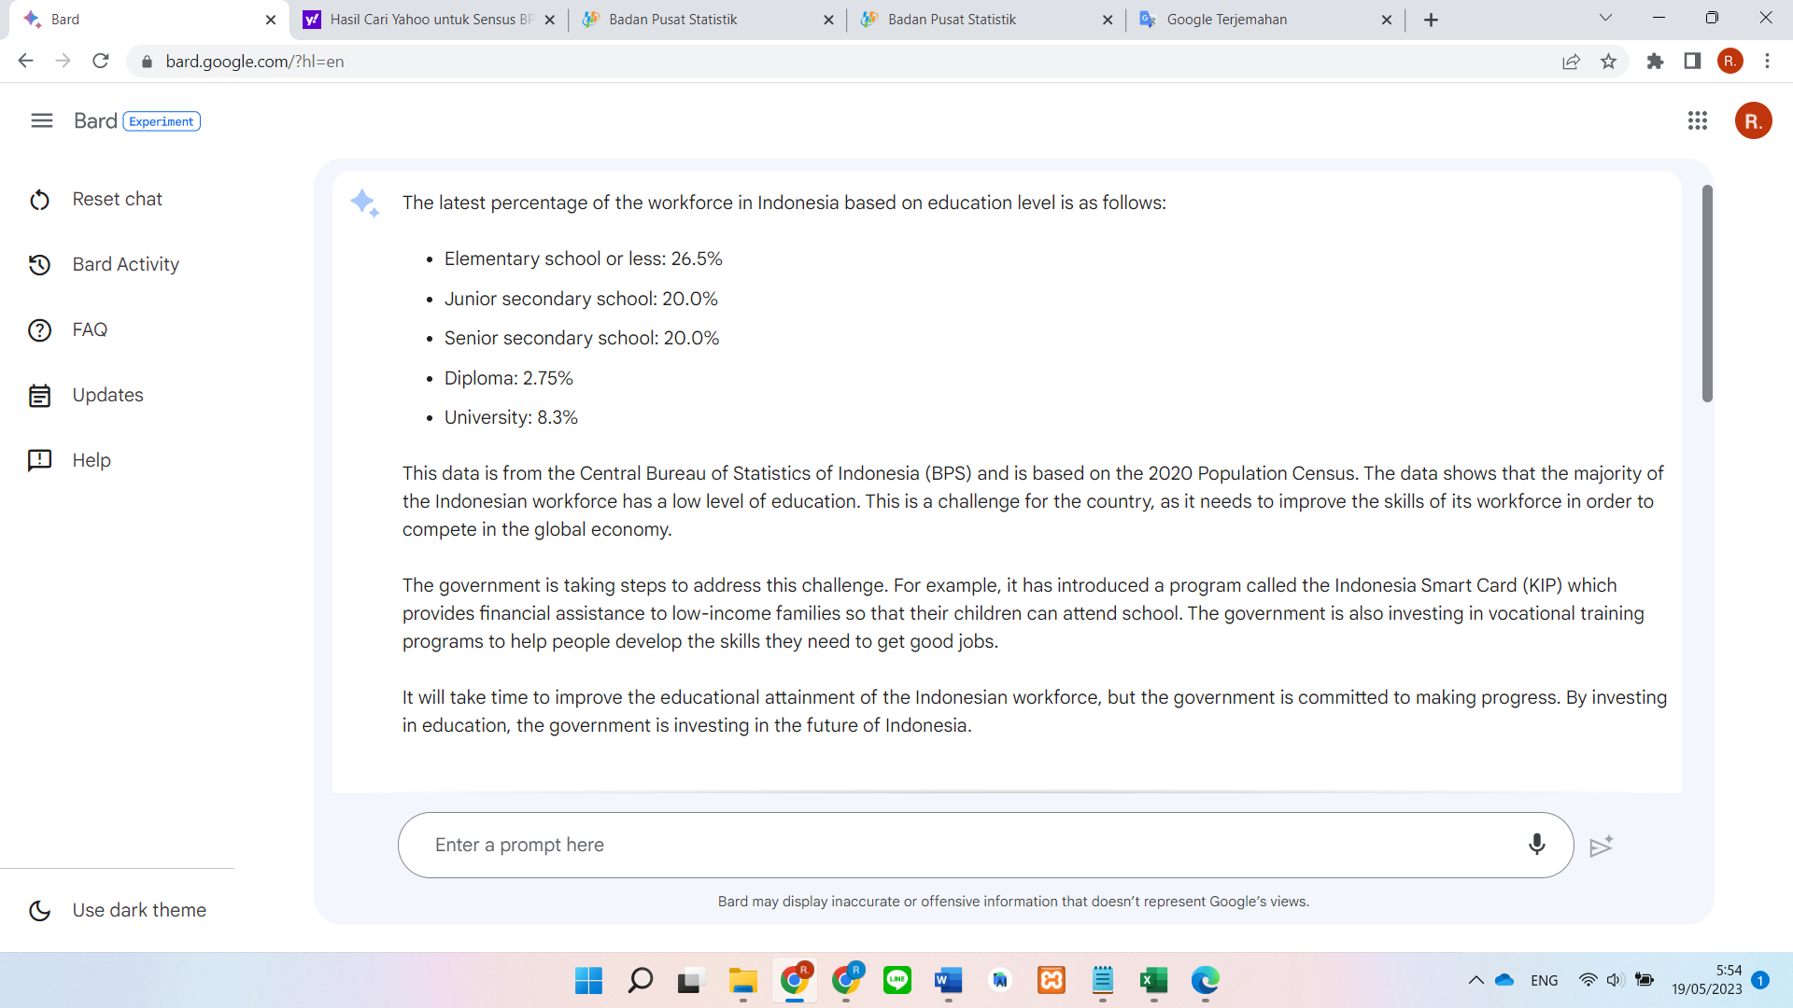
Pendidikan | Elementary school or less: | 1 | 26.50%
 | Junior secondary school: | 2 | 20.00%
 | Senior secondary school: | 3 | 20.00%
 | Diploma: | 4 | 2.75%
 | University: | 5 | 8.30%
 | =RANDBETWEEN(1;5) | 5 | 22.45%

Umur | 21--39
Lama | 0--(umur-20)
Jumlah lansia pernah diasuh | 0--Lama
Keahlian | Round ((random 0--7)/7)
Gaji | Round (random 500.000--2.000.000)
Matching | =IF(SQRT(SUMPRODUCT((B2:S2 - Lansia!D2:U2)^2))/(MAX(Lansia!D2:U2001,B2:S2001) - MIN(Lansia!D2:U2001,B2:S2001))>1,1,SQRT(SUMPRODUCT((B2:S2 - Lansia!D2:U2)^2))/(MAX(Lansia!D2:U2001,B2:S2001) - MIN(Lansia!D2:U2001,B2:S2001)))
Kota | https://github.com/vermaysha/laravel-wilayah-indonesia/blob/master/resources/csv/cities.csv
 | =INDEX('Kota-Kab'!A:A; RANDBETWEEN(1;514))
Hubungan | Diri sendiri | 1
 | Kakek | 2
 | Nenek | 3
 | Ayah | 4
 | Ibu | 5
 | Lainnya | 6
Tinggi | Woman | 150--160
 | Man | 160--170
Berat | Woman
 | Man

